klasifikácia
Príklad - Klasifikácia

1. | Upravte tabuľku tak, aby rýchly graf bul vložený priamo do buniek s hodnotami priemerná známka (podmienené formátovanie/údajove pruhy)
2. | Nastavte v stĺpci prospel podmienené formátovanie tak, aby neprospel bol svetločerveno podfarbený s tmanočerveným textom, prospel s vyznamenaním, žlto podfarbený.
3. | Nastavte v oblasti D9:K18 podmienené formátovanie tak, aby bunky so známkami 5 červenú výplň a žltý text.

 | Meno | predmet |  |  |  |  |  |  |  |  | Priemerná známka | Prospel
 |  | Správanie | Slovenský jazyk | Anglický jazyk | Matematika | Fyzika | Telesná výchova | Zemepis | Dejepis | Občianska výchova |  |  |  | 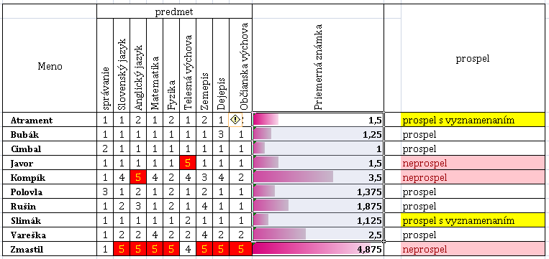
 | Atrament | 1 | 1 | 2 | 1 | 2 | 1 | 2 | 1 | 2 | 1.5 |  | prospel s vyznamenaním
 | Bubák | 1 | 1 | 1 | 1 | 1 | 1 | 1 | 3 | 1 | 1.25 |  | prospel
 | Cimbal | 2 | 1 | 1 | 1 | 1 | 1 | 1 | 1 | 1 | 1 |  | prospel
 | Javor | 1 | 1 | 1 | 1 | 1 | 5 | 1 | 1 | 1 | 1.5 |  | neprospel
 | Kompík | 1 | 4 | 5 | 4 | 2 | 4 | 3 | 4 | 2 | 3.5 |  | neprospel
 | Polovla | 3 | 1 | 2 | 1 | 2 | 1 | 2 | 1 | 1 | 1.375 |  | prospel
 | Rušin | 1 | 2 | 3 | 1 | 2 | 1 | 4 | 1 | 1 | 1.875 |  | prospel
 | Slimák | 1 | 1 | 1 | 1 | 1 | 2 | 1 | 1 | 1 | 1.125 |  | prospel s vyznamenaním
 | Vareška | 1 | 2 | 2 | 4 | 2 | 2 | 4 | 2 | 2 | 2.5 |  | prospel
 | Zmastil | 1 | 5 | 5 | 5 | 5 | 4 | 5 | 5 | 5 | 4.875 |  | neprospel

